AVIANCA
Grupo / Ruta | Clase | Asientos totales | Costo por pasajero (USD) | Costo total ruta (USD)
Grupo A — San Francisco ⇄ San Salvador (SAL) | Business Flex | 11 | $1,603.76 | $17,641.36
Grupo B — Boston ⇄ San Salvador (SAL) | Business Flex | 14 | $2,329.76 | $32,616.64
Grupo C — Mexico City ⇄ San Salvador (SAL) | Business Flex | 5 | $1,163.62 | $5,818.10
Medellín ⇄ San Salvador (SAL) | Business Flex | 1 | $903.93 | $903.93
 |  |  | TOTAL GENERAL (USD) | $56,980.03

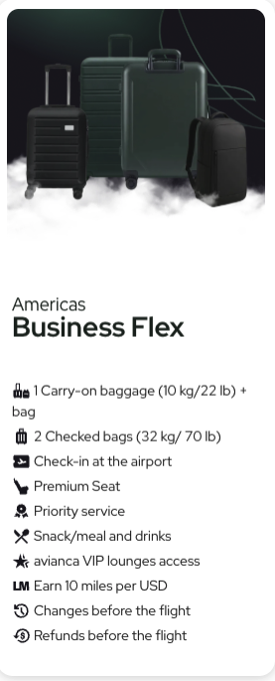
ADEMAS DE CODIGOS DE DESCUENTO Y PORTAL PARA EL EVENTO
15% EN TARIFAS ECONOMY
20% EN TARIFAS BUSINESS

REDENCION ILIMITADA.

